التعليمات
View Mode content - Please take note: Google Sheets occasionally loads files in "view only" mode. Try selecting File > Make a copy if that happens. Please get in touch with us on if it doesn't stop the file from being a view-only one so we can help you further.
This guide will walk you through the process of setting up your spreadsheet, provide answers to common inquiries, and offer advice and best practices to help you maximize the use of your spreadsheet.

 |  |  | BOOKKEEPING SHEET

شريط التنقل
التعليمات
الإعدادات |  | ملخص

سجل المعاملات |  | صُممت هذه الورقة لمساعدتك في تسجيل إيراداتك ومصروفاتك ومخزون عملك، واستخراج تقارير تفصيلية
التقرير السنوى |  | لمتابعة أفضل واتخاذ قرارات أكثر دقة.

التقرير الشهرى |  | هام

الضرائب |  | قبل أن نبدأ في شرح خطوات إعداد الجدول المالي وآلية عمله، نود تنبيهك إلى أن بعض أقسام الملف محمية ضد التعديل. في حال محاولة تعديل منطقة محمية، سيظهر تحذير لمنع التغييرات العرضية التي قد تؤثر على المعادلات الحسابية وتسبب خللاً في البيانات. إذا كنت خبيرًا في استخدام جداول Google: يمكنك النقر على "موافق" ثم إجراء التعديلات المطلوبة. إذا كنت جديدًا على النظام أو غير متأكد من المعادلات المستخدمة: ننصحك بعدم تعديل المناطق المحمية لضمان عمل الملف بشكل صحيح. والآن، لنبدأ عملية إعداد الجدول المالي!"
المخزون والاعداد
مخزون المواد
مخزون المنتجات

 |  | دليل أقسام الملف المحاسبي

 | 1 | الإعدادات
 |  | "سجل مصادر الإيرادات المتعددة للشركة، تصنيفات المصروفات، مستهدفات الأرباح الشهرية و بداية الفترة المالية."
 |  | السنة
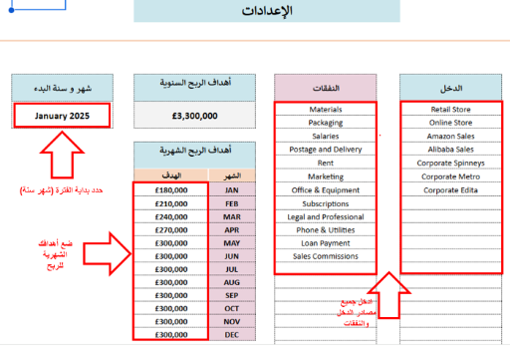

 | 2 | TRANSACTIONS LOG
 |  | Enter your Business Transactions day by day, you have to record ( Transaction ID " not mandatory" - Date - Description -
 |  | Type of transaction "income or expenses" - Choose the account from the dropdown list " if you can't find the relative account
 |  | then you have to add it in the setup" - Gross amount of transaction - Tax amount - Tax payment status weather it is paid to the
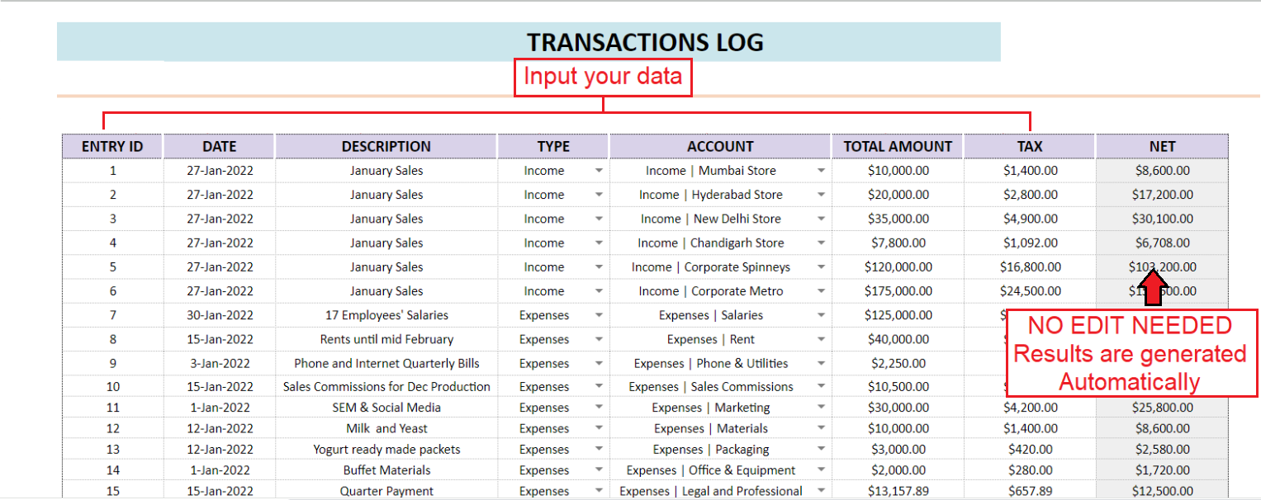
 |  | authorities or still not paid. and the net will be calculated automatically.

 | 3 | ANNUAL OVERVIEW
 |  | Find a detailed report on your Annual Income, Expenses and Profit Month to Month with charts

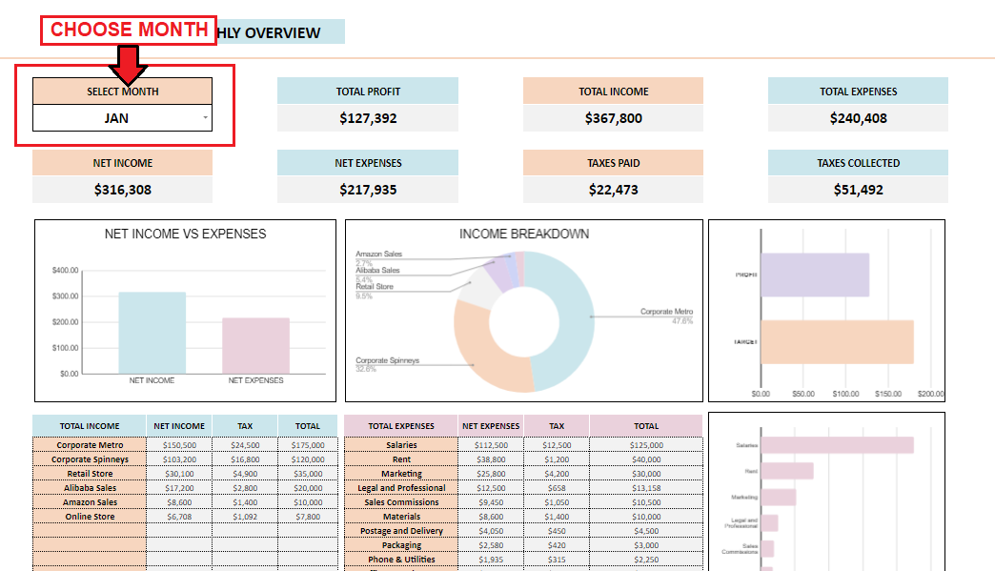
 | 4 | MONTHLY OVERVIEW
 |  | An easy tool to view your monthly performance ( data and charts )

 | 5 | TAXES
 |  | Find a detailed report on your income taxes, expenses taxes and keep track of what is paid and what is due to pay. You can
 |  | also use the tax tool to have a detailed tax report for your business.

 | 6 | INVENTORY OVERVIEW AND SETUP
 |  | Add here your Material Order Statuses, Products Order Statuses, And find an overview for you Material and Product inventory
 |  | status with a list of Materials and Products that need to be reordered or restocked
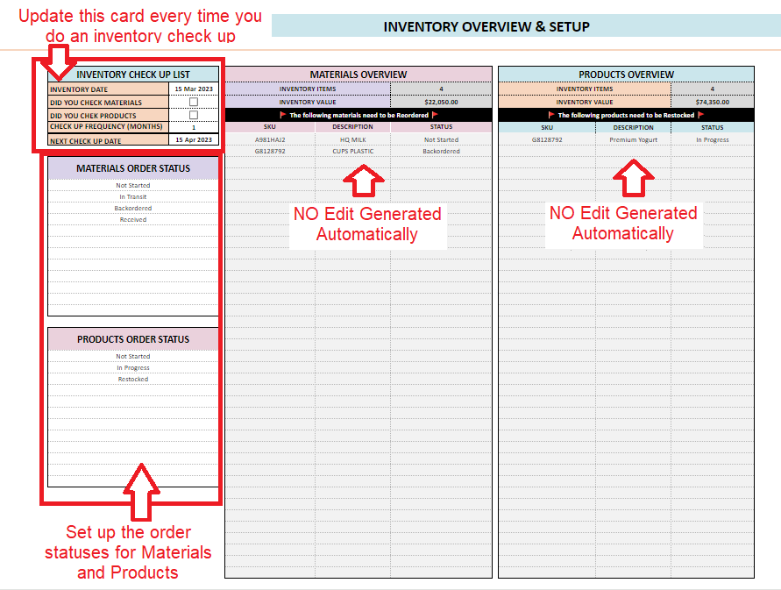

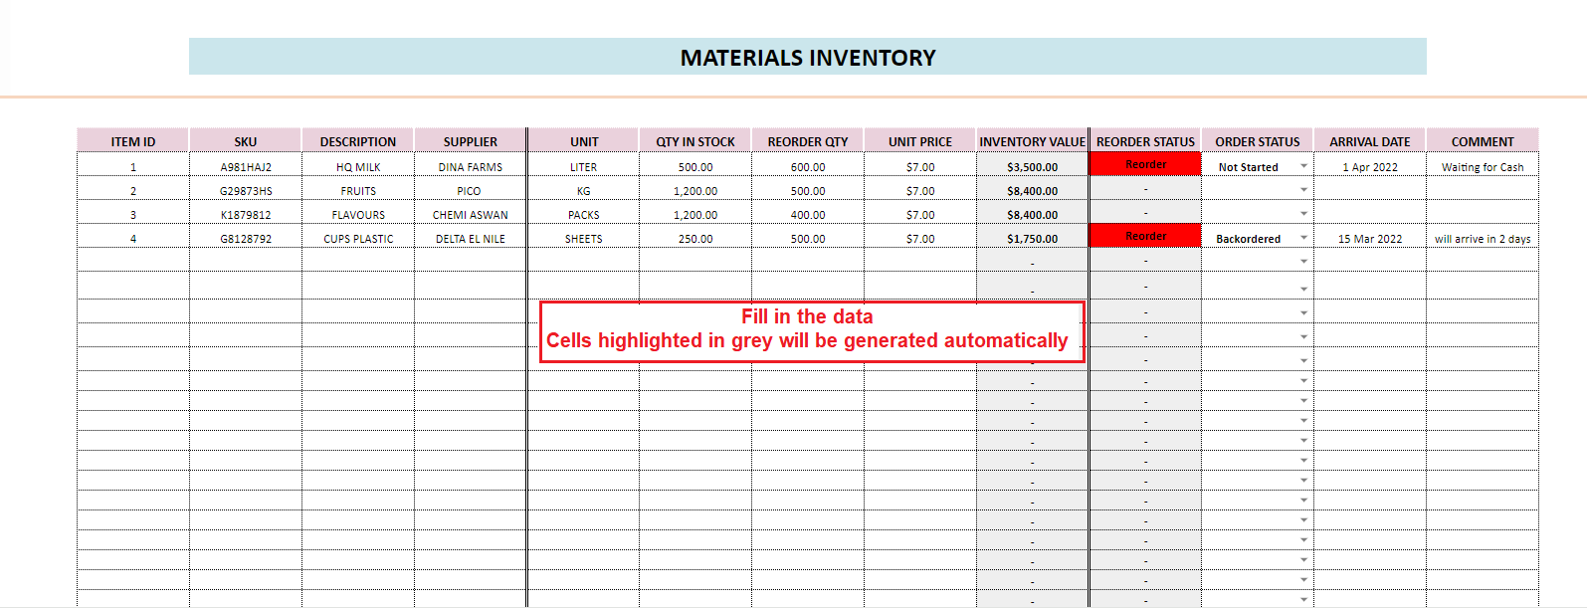
 | 7 | MATERIALS INVENTORY
 |  | Record your Materials inventory and update the statuses of materials that need to be reordered

 | 8 | PRODUCTS INVENTORY
 |  | Record your Products inventory and update the statuses of Products that need to be restocked
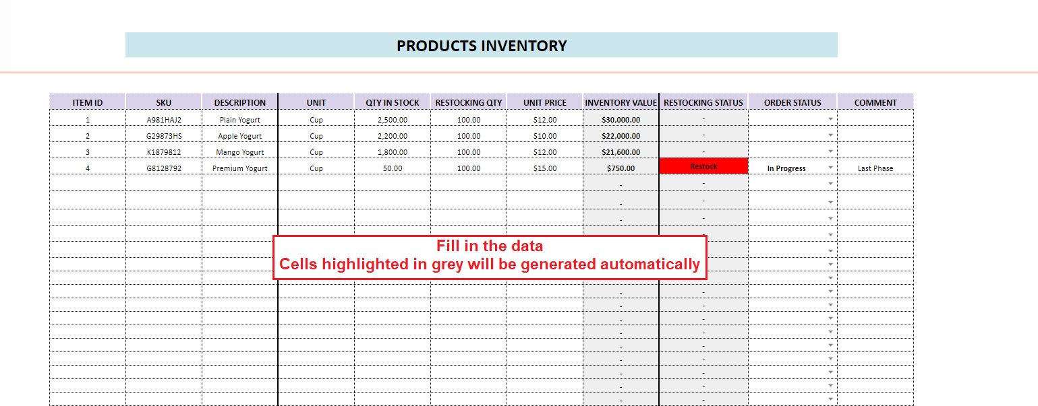

 |  | SELECTING YOUR CURRENCY

 |  | CHANGE CURRENCY

 |  | - Select the currency cells and click "Format"
 |  | - Select the currency cells and click "Format"
 |  | - Select "Number"
 |  | - Click "Custom currency"
 |  | - Search for your currency and click "Apply"
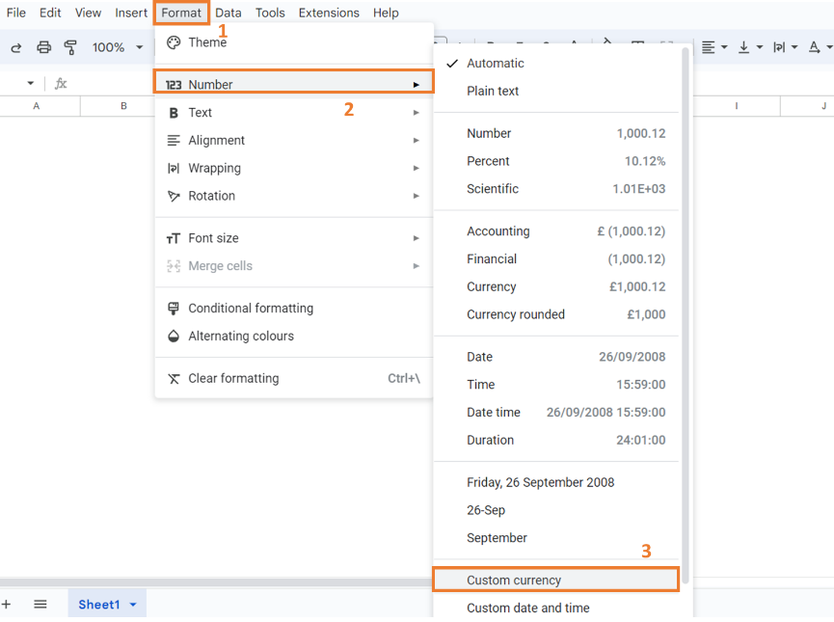

 |  | Please get in touch with us if you have any questions or are still uncertain about anything in the spreadsheet. We really hope you enjoy your purchase!
 |  | This spreadsheet can only be used on Google Sheets, it is not compatible with Excel. You will need a Google account (which is free) to access this spreadsheet.
 |  | All content is Copyright material of Raytech Consultancy Services Private Limited
 |  | © 2023 Raytech Consultancy Services Private Limited
 |  | All rights reserved. No part of this publication may be modified, manipulated, reproduced, distributed, or transmitted without prior written permission of the publisher, except in the case of certain noncommercial uses permitted by copyright law.

تقرير النفقات الشهرى
 |  | التقرير الشهرى

شريط التنقل |  |  |  |  |  |  |  |  |  |  |  |  | إجمالى صافى الدخل | $22,650.00 | $0.00 | $22,650.00 | إجمالى صافى النفقات | $58,940.00 | $0.00 | $58,940.00 | CHOOSE THE PIE CHART |  | مجموع صافى الدخل | $22,650.00 | $0.00 | $22,650.00 | مجموع صافى النفقات | $72,500.00 | $0.00 | $72,500.00
التعليمات | أختر الشهر |  |  | أجمالى الربح |  |  | إجمالى الدخل |  | إجمالى النفقات | أختر المنتج | الدخل |  |  | صافى الدخل | الضريبة | الاجمالى |  | صافى النفقات | الضريبة | الاجمالى | TOP 6 INCOME BREAKDOWN |  |  | صافى الدخل | الضريبة | المجموع |  | صافى النفقات | الضريبة | المجموع
الإعدادات | JAN |  |  | -$49,850 |  |  | $22,650 |  | $72,500 | أفوكادو | النفقات | 1 | أصابع 200 جم | $0.00 | $0.00 | $0.00 | بلوكات جديد AN | $0.00 | $0.00 | $0.00 |  | 1 | مكعبات أفوكادو | 15640 | 0 | 15640 | ستريك أسيد (لا مائي) | 2630 | 0 | 2630
سجل المعاملات |  |  |  |  |  |  |  |  |  |  |  | 2 | أصابع 250 جم | $0.00 | $0.00 | $0.00 | بلوكات جديد RAON | $0.00 | $0.00 | $0.00 |  | 2 | أنصــاف أفوكادو | 2500 | 0 | 2500 | كرتون | 16000 | 0 | 16000
التقرير السنوى | صافى الدخل |  |  | صافى النفقات |  |  | الضرائب المدفوعة |  | الدرائب المحصلة |  |  | 3 | قطع 500 جم | $0.00 | $0.00 | $0.00 | فليفر طعم كابوريا | $0.00 | $0.00 | $0.00 |  | 3 | هريــــس أفوكادو | 4510 | 0 | 4510 | لزق كرتون | 11000 | 0 | 11000
التقرير الشهرى | $22,650 |  |  | $72,500 |  |  | $0 |  | $0 |  |  | 4 | رول 2 كجم - بيع | $0.00 | $0.00 | $0.00 | كاراجينان 023 | $0.00 | $0.00 | $0.00 |  | 4 | 0 |  |  |  | أكياس بلاستيك عادي | 1500 | 0 | 1500
الضرائب |  |  |  |  |  |  |  |  |  |  |  | 5 | شرائح 200 جم | $0.00 | $0.00 | $0.00 | بياض بيض مبرد | $0.00 | $0.00 | $0.00 |  | 5 | 0 |  |  |  | أدوات نظافة | 2500 | 0 | 2500
صافى الدخل مقابل النفقات
صافى الدخل | $22,650.00
صافى النفقات | $72,500.00
تحليل الايرادات
 | الاجمالى | الضريبة | المجموع
أصابع 200 جم | $0.00
أصابع 250 جم | $0.00
قطع 500 جم | $0.00
رول 2 كجم - بيع | $0.00
شرائح 200 جم | $0.00
مكعبات أفوكادو | $15,640.00
الربح | -$49,850.00
الهدف | $180,000.00
المخزون والاعداد |  |  |  |  |  |  |  |  |  |  |  | 6 | مكعبات أفوكادو | $15,640.00 | $0.00 | $15,640.00 | زيت نباتي عباد شمس | $0.00 | $0.00 | $0.00 |  | 6 | 0 |  |  |  | كيماويات و مطهرات | 5000 | 0 | 5000
مخزون المواد |  |  |  |  |  |  |  |  |  |  |  | 7 | أنصــاف أفوكادو | $2,500.00 | $0.00 | $2,500.00 | نشــــــــــــا بطاطس | $0.00 | $0.00 | $0.00 |  | 7 | 0 |  |  |  | مهمات طبية وقائية | 5810 | 0 | 5810
مخزون المنتجات |  |  |  |  |  |  |  |  |  |  |  | 8 | هريــــس أفوكادو | $4,510.00 | $0.00 | $4,510.00 | ســــــــــكـــــــر | $0.00 | $0.00 | $0.00 |  | 8 |  |  |  |  | بوفية و ضيافة | 1500 | 0 | 1500
 |  |  |  |  |  |  |  |  |  |  |  | 9 | فراولة أكياس 500 جم | $0.00 | $0.00 | $0.00 | ملح ناعــــــــــــم | $0.00 | $0.00 | $0.00 |  | 9 |  |  |  |  | علاج إصابات عمالة | 1500 | 0 | 1500
 |  |  |  |  |  |  |  |  |  |  |  | 10 | فراولة 6 كجم | $0.00 | $0.00 | $0.00 | لون بابريكا 40000 | $0.00 | $0.00 | $0.00 |  | 10 |  |  |  |  | عمالة | 5000 | 0 | 5000
 |  |  |  |  |  |  |  |  |  |  |  | 11 | توت أزرق أكياس 350 جم | $0.00 | $0.00 | $0.00 | كاراجينان كابا M205 | $0.00 | $0.00 | $0.00 |  | 11 |  |  |  |  | صيانة و قطع غيار | 6500 | 0 | 6500
 |  |  |  |  |  |  |  |  |  |  |  | 12 | توت أزرق 7 كجم | $0.00 | $0.00 | $0.00 | نشـــــــــا ذرة | $0.00 | $0.00 | $0.00 |  | 12 |  |  |  |  | نوالين سيارات و مواصلات | 4560 | 0 | 4560
 |  |  |  |  |  |  |  |  |  |  |  | 13 | توت أسود أكياس 350 جم | $0.00 | $0.00 | $0.00 | مونو صوديوم جلوتامات | $0.00 | $0.00 | $0.00 |  | 13 |  |  |  |  | مصروفات و تحويلات بنكية | 3500 | 0 | 3500
 |  |  |  |  |  |  |  |  |  |  |  | 14 | توت أسود 7 كجم | $0.00 | $0.00 | $0.00 | ستريك أسيد (لا مائي) | $2,630.00 | $0.00 | $2,630.00 |  | 14 |  |  |  |  | نظافة و نقل قمامة | 3500 | 0 | 3500
 |  |  |  |  |  |  |  |  |  |  |  | 15 | توت ميكس أكياس 350جم | $0.00 | $0.00 | $0.00 | كرتون | $16,000.00 | $0.00 | $16,000.00 |  | 15 |  |  |  |  | نت و إتصالات | 2000 | 0 | 2000
 |  |  |  |  |  |  |  |  |  |  |  | 16 | توت أحمر 7 كجم | $0.00 | $0.00 | $0.00 | إستيكرات | $0.00 | $0.00 | $0.00 |  | 16
 |  |  |  |  |  |  |  |  |  |  |  | 17 |  |  |  |  | لزق كرتون | $11,000.00 | $0.00 | $11,000.00 |  | 17
 |  |  |  |  |  |  |  |  |  |  |  | 18 |  |  |  |  | أكياس فاكيوم | $0.00 | $0.00 | $0.00 |  | 18
 |  |  |  |  |  |  |  |  |  |  |  | 19 |  |  |  |  | أكياس بلاستيك عادي | $1,500.00 | $0.00 | $1,500.00 |  | 19
 |  |  |  |  |  |  |  |  |  |  |  | 20 |  |  |  |  | أكياس رول مستورد | $0.00 | $0.00 | $0.00 |  | 20
 | إجمالى الدخل | صافى الدخل | الضريبة | المجموع | إجمالى النفقات | صافى النفقات | الضريبة | المجموع |  |  |  |  |  |  |  |  | أكياس رول محلي | $0.00 | $0.00 | $0.00
 | أصابع 200 جم | $0 | $0 | $0 | ستريك أسيد (لا مائي) | $2,630 | $0 | $2,630 |  |  |  |  |  |  |  |  | دبابيس رول | $0.00 | $0.00 | $0.00
 | أصابع 250 جم | $0 | $0 | $0 | كرتون | $16,000 | $0 | $16,000 |  |  |  |  |  |  |  |  | بلاستيك 8 و 10 سم | $0.00 | $0.00 | $0.00
 | قطع 500 جم | $0 | $0 | $0 | لزق كرتون | $11,000 | $0 | $11,000 |  |  |  |  |  |  |  |  | بلاستيك تيرومات TF bottom | $0.00 | $0.00 | $0.00
 | رول 2 كجم - بيع | $0 | $0 | $0 | أكياس بلاستيك عادي | $1,500 | $0 | $1,500 |  |  |  |  |  |  |  |  | بلاستيك تيرومات ASY top | $0.00 | $0.00 | $0.00
 | شرائح 200 جم | $0 | $0 | $0 | أدوات نظافة | $2,500 | $0 | $2,500 |  |  |  |  |  |  |  |  | أدوات و مستلزمات إنتاج | $0.00 | $0.00 | $0.00
 | مكعبات أفوكادو | $15,640 | $0 | $15,640 | كيماويات و مطهرات | $5,000 | $0 | $5,000 |  |  |  |  |  |  |  |  | أدوات نظافة | $2,500.00 | $0.00 | $2,500.00
 | أنصــاف أفوكادو | $2,500 | $0 | $2,500 | مهمات طبية وقائية | $5,810 | $0 | $5,810 |  |  |  |  |  |  |  |  | كيماويات و مطهرات | $5,000.00 | $0.00 | $5,000.00
 | هريــــس أفوكادو | $4,510 | $0 | $4,510 | بوفية و ضيافة | $1,500 | $0 | $1,500 |  |  |  |  |  |  |  |  | مهمات طبية وقائية | $5,810.00 | $0.00 | $5,810.00
 | فراولة أكياس 500 جم | $0 | $0 | $0 | علاج إصابات عمالة | $1,500 | $0 | $1,500 |  |  |  |  |  |  |  |  | بوفية و ضيافة | $1,500.00 | $0.00 | $1,500.00
 | فراولة 6 كجم | $0 | $0 | $0 | عمالة | $5,000 | $0 | $5,000 |  |  |  |  |  |  |  |  | تتبيلة التونة | $0.00 | $0.00 | $0.00
 | توت أزرق أكياس 350 جم | $0 | $0 | $0 | صيانة و قطع غيار | $6,500 | $0 | $6,500 |  |  |  |  |  |  |  |  | علاج إصابات عمالة | $1,500.00 | $0.00 | $1,500.00
 | توت أزرق 7 كجم | $0 | $0 | $0 | نوالين سيارات و مواصلات | $4,560 | $0 | $4,560 |  |  |  |  |  |  |  |  | سولار | $0.00 | $0.00 | $0.00
 | توت أسود أكياس 350 جم | $0 | $0 | $0 | مصروفات و تحويلات بنكية | $3,500 | $0 | $3,500 |  |  |  |  |  |  |  |  | كهرباء | $0.00 | $0.00 | $0.00
 | توت أسود 7 كجم | $0 | $0 | $0 | نظافة و نقل قمامة | $3,500 | $0 | $3,500 |  |  |  |  |  |  |  |  | مياه | $0.00 | $0.00 | $0.00
 | توت ميكس أكياس 350جم | $0 | $0 | $0 | نت و إتصالات | $2,000 | $0 | $2,000 |  |  |  |  |  |  |  |  | عمالة | $5,000.00 | $0.00 | $5,000.00
 | توت أحمر 7 كجم | $0 | $0 | $0 |  |  |  |  |  |  |  |  |  |  |  |  | مرتبات | $0.00 | $0.00 | $0.00
 |  |  |  |  |  |  |  |  |  |  |  |  |  |  |  |  | صيانة و قطع غيار | $6,500.00 | $0.00 | $6,500.00
 |  |  |  |  |  |  |  |  |  |  |  |  |  |  |  |  | نوالين سيارات و مواصلات | $4,560.00 | $0.00 | $4,560.00
 |  |  |  |  |  |  |  |  |  |  |  |  |  |  |  |  | مصروفات و تحويلات بنكية | $3,500.00 | $0.00 | $3,500.00
 |  |  |  |  |  |  |  |  |  |  |  |  |  |  |  |  | نظافة و نقل قمامة | $3,500.00 | $0.00 | $3,500.00
 |  |  |  |  |  |  |  |  |  |  |  |  |  |  |  |  | نت و إتصالات | $2,000.00 | $0.00 | $2,000.00

 | TOTAL | $22,650 | $0 | $22,650 | TOTAL | $72,500 | $0 | $72,500

 | JAN |  |  |  | JAN
 | PROFIT | -$49,850 |  |  | PROFIT | -$49,850
 | % PROFIT OF INCOME | -220% |  |  | % PROFIT OF TARGET | -28%

التقرير الشهرى
 |  | التقرير الشهرى

شريط التنقل |  |  |  |  |  |  |  |  |  |  |  | إجمالى صافى الدخل | $46,240.00 | $0.00 | $46,240.00 | إجمالى صافى النفقات | $223,232.25 | $0.00 | $223,232.25 | CHOOSE THE PIE CHART |  | مجموع صافى الدخل | $46,240.00 | $0.00 | $46,240.00 | مجموع صافى النفقات | $149,262.25 | $0.00 | $149,262.25
التعليمات | أختر الشهر |  |  | أجمالى الربح |  |  | إجمالى الدخل |  | إجمالى النفقات | الدخل |  |  | صافى الدخل | الضريبة | الاجمالى |  | صافى النفقات | الضريبة | الاجمالى | TOP 6 INCOME BREAKDOWN |  |  | صافى الدخل | الضريبة | المجموع |  | صافى النفقات | الضريبة | المجموع
الإعدادات | JAN |  |  | -$103,022 |  |  | $46,240 |  | $149,262 | النفقات | 1 | أصابع 200 جم | $0.00 | $0.00 | $0.00 | بلوكات جديد AN | $4,510.00 | $0.00 | $4,510.00 |  | 1 | قطع 500 جم | 4440 | 0 | 4440 | بلوكات جديد AN | 4510 | 0 | 4510
سجل المعاملات |  |  |  |  |  |  |  |  |  |  | 2 | أصابع 250 جم | $0.00 | $0.00 | $0.00 | بلوكات جديد RAON | $4,510.00 | $0.00 | $4,510.00 |  | 2 | شرائح 200 جم | 1500 | 0 | 1500 | بلوكات جديد RAON | 4510 | 0 | 4510
التقرير السنوى | صافى الدخل |  |  | صافى النفقات |  |  | الضرائب المدفوعة |  | الدرائب المحصلة |  | 3 | قطع 500 جم | $4,440.00 | $0.00 | $4,440.00 | فليفر طعم كابوريا | $3,290.00 | $0.00 | $3,290.00 |  | 3 | مكعبات أفوكادو | 15640 | 0 | 15640 | فليفر طعم كابوريا | 3290 | 0 | 3290
التقرير الشهرى | $46,240 |  |  | $149,262 |  |  | $0 |  | $0 |  | 4 | رول 2 كجم - بيع | $0.00 | $0.00 | $0.00 | كاراجينان 023 | $2,310.00 | $0.00 | $2,310.00 |  | 4 | أنصــاف أفوكادو | 2500 | 0 | 2500 | كاراجينان 023 | 2310 | 0 | 2310
الضرائب |  |  |  |  |  |  |  |  |  |  | 5 | شرائح 200 جم | $1,500.00 | $0.00 | $1,500.00 | بياض بيض مبرد | $7,662.25 | $0.00 | $7,662.25 |  | 5 | هريــــس أفوكادو | 4510 | 0 | 4510 | بياض بيض مبرد | 7662.25 | 0 | 7662.25
صافى الدخل مقابل النفقات
صافى الدخل | $22,650.00
صافى النفقات | $72,500.00
تحليل الايرادات
 | الاجمالى | الضريبة | المجموع
أصابع 200 جم | $0.00
أصابع 250 جم | $0.00
قطع 500 جم | $0.00
رول 2 كجم - بيع | $0.00
شرائح 200 جم | $0.00
مكعبات أفوكادو | $15,640.00
الربح | -$49,850.00
الهدف | $180,000.00
المخزون والاعداد |  |  |  |  |  |  |  |  |  |  | 6 | مكعبات أفوكادو | $15,640.00 | $0.00 | $15,640.00 | زيت نباتي عباد شمس | $6,260.00 | $0.00 | $6,260.00 |  | 6 | فراولة أكياس 500 جم | 1500 | 0 | 1500 | زيت نباتي عباد شمس | 6260 | 0 | 6260
مخزون المواد |  |  |  |  |  |  |  |  |  |  | 7 | أنصــاف أفوكادو | $2,500.00 | $0.00 | $2,500.00 | نشــــــــــــا بطاطس | $4,540.00 | $0.00 | $4,540.00 |  | 7 | توت أزرق أكياس 350 جم | 4650 | 0 | 4650 | نشــــــــــــا بطاطس | 4540 | 0 | 4540
مخزون المنتجات |  |  |  |  |  |  |  |  |  |  | 8 | هريــــس أفوكادو | $4,510.00 | $0.00 | $4,510.00 | ســــــــــكـــــــر | $3,280.00 | $0.00 | $3,280.00 |  | 8 | توت أسود أكياس 350 جم | 5500 | 0 | 5500 | ســــــــــكـــــــر | 3280 | 0 | 3280
 |  |  |  |  |  |  |  |  |  |  | 9 | فراولة أكياس 500 جم | $1,500.00 | $0.00 | $1,500.00 | ملح ناعــــــــــــم | $6,270.00 | $0.00 | $6,270.00 |  | 9 | توت ميكس أكياس 350جم | 4500 | 0 | 4500 | ملح ناعــــــــــــم | 6270 | 0 | 6270
 |  |  |  |  |  |  |  |  |  |  | 10 | فراولة 6 كجم | $0.00 | $0.00 | $0.00 | لون بابريكا 40000 | $3,300.00 | $0.00 | $3,300.00 |  | 10 | توت أحمر 7 كجم | 1500 | 0 | 1500 | لون بابريكا 40000 | 3300 | 0 | 3300
 |  |  |  |  |  |  |  |  |  |  | 11 | توت أزرق أكياس 350 جم | $4,650.00 | $0.00 | $4,650.00 | كاراجينان كابا M205 | $3,250.00 | $0.00 | $3,250.00 |  | 11 | 0 |  |  |  | كاراجينان كابا M205 | 3250 | 0 | 3250
 |  |  |  |  |  |  |  |  |  |  | 12 | توت أزرق 7 كجم | $0.00 | $0.00 | $0.00 | نشـــــــــا ذرة | $1,320.00 | $0.00 | $1,320.00 |  | 12 | 0 |  |  |  | نشـــــــــا ذرة | 1320 | 0 | 1320
 |  |  |  |  |  |  |  |  |  |  | 13 | توت أسود أكياس 350 جم | $5,500.00 | $0.00 | $5,500.00 | مونو صوديوم جلوتامات | $3,320.00 | $0.00 | $3,320.00 |  | 13 | 0 |  |  |  | مونو صوديوم جلوتامات | 3320 | 0 | 3320
 |  |  |  |  |  |  |  |  |  |  | 14 | توت أسود 7 كجم | $0.00 | $0.00 | $0.00 | ستريك أسيد (لا مائي) | $2,630.00 | $0.00 | $2,630.00 |  | 14 | 0 |  |  |  | ستريك أسيد (لا مائي) | 2630 | 0 | 2630
 |  |  |  |  |  |  |  |  |  |  | 15 | توت ميكس أكياس 350جم | $4,500.00 | $0.00 | $4,500.00 | كرتون | $35,830.00 | $0.00 | $35,830.00 |  | 15 |  |  |  |  | كرتون | 35830 | 0 | 35830
 |  |  |  |  |  |  |  |  |  |  | 16 | توت أحمر 7 كجم | $1,500.00 | $0.00 | $1,500.00 | إستيكرات | $17,140.00 | $0.00 | $17,140.00 |  | 16 |  |  |  |  | إستيكرات | 17140 | 0 | 17140
 |  |  |  |  |  |  |  |  |  |  | 17 |  |  |  |  | لزق كرتون | $16,600.00 | $0.00 | $16,600.00 |  | 17 |  |  |  |  | لزق كرتون | 16600 | 0 | 16600
 |  |  |  |  |  |  |  |  |  |  | 18 |  |  |  |  | أكياس فاكيوم | $8,220.00 | $0.00 | $8,220.00 |  | 18 |  |  |  |  | أكياس فاكيوم | 8220 | 0 | 8220
 |  |  |  |  |  |  |  |  |  |  | 19 |  |  |  |  | أكياس بلاستيك عادي | $11,460.00 | $0.00 | $11,460.00 |  | 19 |  |  |  |  | أكياس بلاستيك عادي | 11460 | 0 | 11460
 |  |  |  |  |  |  |  |  |  |  | 20 |  |  |  |  | أكياس رول مستورد | $3,560.00 | $0.00 | $3,560.00 |  | 20 |  |  |  |  | أكياس رول مستورد | 3560 | 0 | 3560
 | إجمالى الدخل | صافى الدخل | الضريبة | المجموع | إجمالى النفقات | صافى النفقات | الضريبة | المجموع |  |  |  |  |  |  |  | أكياس رول محلي | $0.00 | $0.00 | $0.00
 | أصابع 200 جم | $0 | $0 | $0 | بلوكات جديد AN | $4,510 | $0 | $4,510 |  |  |  |  |  |  |  | دبابيس رول | $3,560.00 | $0.00 | $3,560.00
 | أصابع 250 جم | $0 | $0 | $0 | بلوكات جديد RAON | $4,510 | $0 | $4,510 |  |  |  |  |  |  |  | بلاستيك 8 و 10 سم | $3,350.00 | $0.00 | $3,350.00
 | قطع 500 جم | $4,440 | $0 | $4,440 | فليفر طعم كابوريا | $3,290 | $0 | $3,290 |  |  |  |  |  |  |  | بلاستيك تيرومات TF bottom | $2,000.00 | $0.00 | $2,000.00
 | رول 2 كجم - بيع | $0 | $0 | $0 | كاراجينان 023 | $2,310 | $0 | $2,310 |  |  |  |  |  |  |  | بلاستيك تيرومات ASY top | $1,190.00 | $0.00 | $1,190.00
 | شرائح 200 جم | $1,500 | $0 | $1,500 | بياض بيض مبرد | $7,662 | $0 | $7,662 |  |  |  |  |  |  |  | أدوات و مستلزمات إنتاج | $5,090.00 | $0.00 | $5,090.00
 | مكعبات أفوكادو | $15,640 | $0 | $15,640 | زيت نباتي عباد شمس | $6,260 | $0 | $6,260 |  |  |  |  |  |  |  | أدوات نظافة | $2,500.00 | $0.00 | $2,500.00
 | أنصــاف أفوكادو | $2,500 | $0 | $2,500 | نشــــــــــــا بطاطس | $4,540 | $0 | $4,540 |  |  |  |  |  |  |  | كيماويات و مطهرات | $5,000.00 | $0.00 | $5,000.00
 | هريــــس أفوكادو | $4,510 | $0 | $4,510 | ســــــــــكـــــــر | $3,280 | $0 | $3,280 |  |  |  |  |  |  |  | مهمات طبية وقائية | $13,120.00 | $0.00 | $13,120.00
 | فراولة أكياس 500 جم | $1,500 | $0 | $1,500 | ملح ناعــــــــــــم | $6,270 | $0 | $6,270 |  |  |  |  |  |  |  | بوفية و ضيافة | $3,350.00 | $0.00 | $3,350.00
 | فراولة 6 كجم | $0 | $0 | $0 | لون بابريكا 40000 | $3,300 | $0 | $3,300 |  |  |  |  |  |  |  | تتبيلة التونة | $1,500.00 | $0.00 | $1,500.00
 | توت أزرق أكياس 350 جم | $4,650 | $0 | $4,650 | كاراجينان كابا M205 | $3,250 | $0 | $3,250 |  |  |  |  |  |  |  | علاج إصابات عمالة | $1,500.00 | $0.00 | $1,500.00
 | توت أزرق 7 كجم | $0 | $0 | $0 | نشـــــــــا ذرة | $1,320 | $0 | $1,320 |  |  |  |  |  |  |  | سولار | $6,310.00 | $0.00 | $6,310.00
 | توت أسود أكياس 350 جم | $5,500 | $0 | $5,500 | مونو صوديوم جلوتامات | $3,320 | $0 | $3,320 |  |  |  |  |  |  |  | كهرباء | $0.00 | $0.00 | $0.00
 | توت أسود 7 كجم | $0 | $0 | $0 | ستريك أسيد (لا مائي) | $2,630 | $0 | $2,630 |  |  |  |  |  |  |  | مياه | $0.00 | $0.00 | $0.00
 | توت ميكس أكياس 350جم | $4,500 | $0 | $4,500 | كرتون | $35,830 | $0 | $35,830 |  |  |  |  |  |  |  | عمالة | $17,500.00 | $0.00 | $17,500.00
 | توت أحمر 7 كجم | $1,500 | $0 | $1,500 | إستيكرات | $17,140 | $0 | $17,140 |  |  |  |  |  |  |  | مرتبات | $0.00 | $0.00 | $0.00
 |  |  |  |  | لزق كرتون | $16,600 | $0 | $16,600 |  |  |  |  |  |  |  | صيانة و قطع غيار | $8,000.00 | $0.00 | $8,000.00
 |  |  |  |  | أكياس فاكيوم | $8,220 | $0 | $8,220 |  |  |  |  |  |  |  | نوالين سيارات و مواصلات | $14,080.00 | $0.00 | $14,080.00
 |  |  |  |  | أكياس بلاستيك عادي | $11,460 | $0 | $11,460 |  |  |  |  |  |  |  | مصروفات و تحويلات بنكية | $3,500.00 | $0.00 | $3,500.00
 |  |  |  |  | أكياس رول مستورد | $3,560 | $0 | $3,560 |  |  |  |  |  |  |  | نظافة و نقل قمامة | $3,500.00 | $0.00 | $3,500.00
 |  |  |  |  | دبابيس رول | $3,560 | $0 | $3,560 |  |  |  |  |  |  |  | نت و إتصالات | $2,000.00 | $0.00 | $2,000.00
 |  |  |  |  | بلاستيك 8 و 10 سم | $3,350 | $0 | $3,350
 |  |  |  |  | بلاستيك تيرومات TF bottom | $2,000 | $0 | $2,000
 |  |  |  |  | بلاستيك تيرومات ASY top | $1,190 | $0 | $1,190
 |  |  |  |  | أدوات و مستلزمات إنتاج | $5,090 | $0 | $5,090
 |  |  |  |  | أدوات نظافة | $2,500 | $0 | $2,500
 |  |  |  |  | كيماويات و مطهرات | $5,000 | $0 | $5,000
 |  |  |  |  | مهمات طبية وقائية | $13,120 | $0 | $13,120
 |  |  |  |  | بوفية و ضيافة | $3,350 | $0 | $3,350
 |  |  |  |  | تتبيلة التونة | $1,500 | $0 | $1,500
 |  |  |  |  | علاج إصابات عمالة | $1,500 | $0 | $1,500
 |  |  |  |  | سولار | $6,310 | $0 | $6,310
 |  |  |  |  | عمالة | $17,500 | $0 | $17,500
 |  |  |  |  | صيانة و قطع غيار | $8,000 | $0 | $8,000
 |  |  |  |  | نوالين سيارات و مواصلات | $14,080 | $0 | $14,080
 |  |  |  |  | مصروفات و تحويلات بنكية | $3,500 | $0 | $3,500
 |  |  |  |  | نظافة و نقل قمامة | $3,500 | $0 | $3,500
 |  |  |  |  | نت و إتصالات | $2,000 | $0 | $2,000

 | TOTAL | $46,240 | $0 | $46,240 | TOTAL | $149,262 | $0 | $149,262

 | JAN |  |  |  | JAN
 | PROFIT | -$103,022 |  |  | PROFIT | -$103,022
 | % PROFIT OF INCOME | -455% |  |  | % PROFIT OF TARGET | -57%

تقرير النفقات السنوى
 |  | التقرير السنوى

شريط التنقل |  |  |  |  |  |  |  |  |  |  |  |  |  |  | أختر المنتج
التعليمات | إجمالى الدخل |  |  | صافى الدخل |  |  |  | إجمالى النفقات |  |  |  | صافى النفقات |  |  | توت | الدخل | التقرير السنوى
الإعدادات | $16,150 |  |  | $35,290 |  |  |  | $13,950 |  |  |  | $10,950 |  |  |  | النفقات | صافى الدخل | $35,290.00
سجل المعاملات |  |  |  |  |  |  |  |  |  |  |  |  |  |  |  |  | NET EXPENSES | $10,950.00
التقرير السنوى |  |  |  |  |  |  |  |  |  |  |  |  |  |  |  |  | TOTAL PROFIT | $35,290.00
التقرير الشهرى | إجمالى الضرائب |  |  | الضرائب المدفوعة |  |  |  | الضرائب المحصلة |  |  |  | صافى الربح |  |  |  |  | PROFIT TARGET | $4,140,000.00
الضرائب | $0 |  |  | $0 |  |  |  | $0 |  |  |  | $35,290 |  |  |  |  | PROFIT % OF INCOME | 76.32%
المخزون والاعداد |  |  |  |  |  |  |  |  |  |  |  |  |  |  |  |  | PROFIT % OF TARGET | 0.85%
الدخل مقابل النفقات
 | الدخل | النفقات
JAN | $46,240 | $149,262
FEB | $0 | $0
MAR | $0 | $0
APR | $0 | $0
MAY | $0 | $0
JUN | $0 | $0
JUL | $0 | $0
AUG | $0 | $0
SEP | $0 | $0
OCT | $0 | $0
NOV | $0 | $0
DEC | $0 | $0
الربح | -2.5%
الهدف | 102.5%
تقرير الأرباح
 | الربح
JAN | -$103,022
FEB | $0
MAR | $0
APR | $0
MAY | $0
JUN | $0
JUL | $0
AUG | $0
SEP | $0
OCT | $0
NOV | $0
DEC | $0
مخزون المواد
مخزون المنتجات

 | إجمالى النفقات | JAN | FEB | MAR | APR | MAY | JUN | JUL | AUG | SEP | OCT | NOV | DEC | TOTAL
 | بلوكات جديد AN | $0 | $0 | $0 | $0 | $0 | $0 | $0 | $0 | $0 | $0 | $0 | $0 | $0
 | بلوكات جديد RAON | $0 | $0 | $0 | $0 | $0 | $0 | $0 | $0 | $0 | $0 | $0 | $0 | $0
 | فليفر طعم كابوريا | $0 | $0 | $0 | $0 | $0 | $0 | $0 | $0 | $0 | $0 | $0 | $0 | $0
 | كاراجينان 023 | $0 | $0 | $0 | $0 | $0 | $0 | $0 | $0 | $0 | $0 | $0 | $0 | $0
 | بياض بيض مبرد | $0 | $0 | $0 | $0 | $0 | $0 | $0 | $0 | $0 | $0 | $0 | $0 | $0
 | زيت نباتي عباد شمس | $0 | $0 | $0 | $0 | $0 | $0 | $0 | $0 | $0 | $0 | $0 | $0 | $0
 | نشــــــــــــا بطاطس | $0 | $0 | $0 | $0 | $0 | $0 | $0 | $0 | $0 | $0 | $0 | $0 | $0
 | ســــــــــكـــــــر | $0 | $0 | $0 | $0 | $0 | $0 | $0 | $0 | $0 | $0 | $0 | $0 | $0
 | ملح ناعــــــــــــم | $0 | $0 | $0 | $0 | $0 | $0 | $0 | $0 | $0 | $0 | $0 | $0 | $0
 | لون بابريكا 40000 | $0 | $0 | $0 | $0 | $0 | $0 | $0 | $0 | $0 | $0 | $0 | $0 | $0
 | كاراجينان كابا M205 | $0 | $0 | $0 | $0 | $0 | $0 | $0 | $0 | $0 | $0 | $0 | $0 | $0
 | نشـــــــــا ذرة | $0 | $0 | $0 | $0 | $0 | $0 | $0 | $0 | $0 | $0 | $0 | $0 | $0
 | مونو صوديوم جلوتامات | $0 | $0 | $0 | $0 | $0 | $0 | $0 | $0 | $0 | $0 | $0 | $0 | $0
 | ستريك أسيد (لا مائي) | $0 | $0 | $0 | $0 | $0 | $0 | $0 | $0 | $0 | $0 | $0 | $0 | $0
 | كرتون | $5,950 | $0 | $0 | $0 | $0 | $0 | $0 | $0 | $0 | $0 | $0 | $0 | $5,950
 | إستيكرات | $0 | $0 | $0 | $0 | $0 | $0 | $0 | $0 | $0 | $0 | $0 | $0 | $0
 | لزق كرتون | $0 | $0 | $0 | $0 | $0 | $0 | $0 | $0 | $0 | $0 | $0 | $0 | $0
 | أكياس فاكيوم | $0 | $0 | $0 | $0 | $0 | $0 | $0 | $0 | $0 | $0 | $0 | $0 | $0
 | أكياس بلاستيك عادي | $5,000 | $0 | $0 | $0 | $0 | $0 | $0 | $0 | $0 | $0 | $0 | $0 | $5,000
 | أكياس رول مستورد | $0 | $0 | $0 | $0 | $0 | $0 | $0 | $0 | $0 | $0 | $0 | $0 | $0
 | أكياس رول محلي | $0 | $0 | $0 | $0 | $0 | $0 | $0 | $0 | $0 | $0 | $0 | $0 | $0
 | دبابيس رول | $0 | $0 | $0 | $0 | $0 | $0 | $0 | $0 | $0 | $0 | $0 | $0 | $0
 | بلاستيك 8 و 10 سم | $0 | $0 | $0 | $0 | $0 | $0 | $0 | $0 | $0 | $0 | $0 | $0 | $0
 | بلاستيك تيرومات TF bottom | $0 | $0 | $0 | $0 | $0 | $0 | $0 | $0 | $0 | $0 | $0 | $0 | $0
 | بلاستيك تيرومات ASY top | $0 | $0 | $0 | $0 | $0 | $0 | $0 | $0 | $0 | $0 | $0 | $0 | $0
 | أدوات و مستلزمات إنتاج | $0 | $0 | $0 | $0 | $0 | $0 | $0 | $0 | $0 | $0 | $0 | $0 | $0
 | أدوات نظافة | $0 | $0 | $0 | $0 | $0 | $0 | $0 | $0 | $0 | $0 | $0 | $0 | $0
 | كيماويات و مطهرات | $0 | $0 | $0 | $0 | $0 | $0 | $0 | $0 | $0 | $0 | $0 | $0 | $0
 | مهمات طبية وقائية | $0 | $0 | $0 | $0 | $0 | $0 | $0 | $0 | $0 | $0 | $0 | $0 | $0
 | بوفية و ضيافة | $0 | $0 | $0 | $0 | $0 | $0 | $0 | $0 | $0 | $0 | $0 | $0 | $0
 | تتبيلة التونة | $0 | $0 | $0 | $0 | $0 | $0 | $0 | $0 | $0 | $0 | $0 | $0 | $0
 | علاج إصابات عمالة | $0 | $0 | $0 | $0 | $0 | $0 | $0 | $0 | $0 | $0 | $0 | $0 | $0
 | سولار | $0 | $0 | $0 | $0 | $0 | $0 | $0 | $0 | $0 | $0 | $0 | $0 | $0
 | كهرباء | $0 | $0 | $0 | $0 | $0 | $0 | $0 | $0 | $0 | $0 | $0 | $0 | $0
 | مياه | $0 | $0 | $0 | $0 | $0 | $0 | $0 | $0 | $0 | $0 | $0 | $0 | $0
 | عمالة | $3,000 | $0 | $0 | $0 | $0 | $0 | $0 | $0 | $0 | $0 | $0 | $0 | $3,000
 | مرتبات | $0 | $0 | $0 | $0 | $0 | $0 | $0 | $0 | $0 | $0 | $0 | $0 | $0
 | صيانة و قطع غيار | $0 | $0 | $0 | $0 | $0 | $0 | $0 | $0 | $0 | $0 | $0 | $0 | $0
 | نوالين سيارات و مواصلات | $0 | $0 | $0 | $0 | $0 | $0 | $0 | $0 | $0 | $0 | $0 | $0 | $0
 | مصروفات و تحويلات بنكية | $0 | $0 | $0 | $0 | $0 | $0 | $0 | $0 | $0 | $0 | $0 | $0 | $0
 | نظافة و نقل قمامة | $0 | $0 | $0 | $0 | $0 | $0 | $0 | $0 | $0 | $0 | $0 | $0 | $0
 | نت و إتصالات | $0 | $0 | $0 | $0 | $0 | $0 | $0 | $0 | $0 | $0 | $0 | $0 | $0

 | إجمالى النفقات | $10,950 | $0 | $0 | $0 | $0 | $0 | $0 | $0 | $0 | $0 | $0 | $0 | $10,950

 |  | JAN | FEB | MAR | APR | MAY | JUN | JUL | AUG | SEP | OCT | NOV | DEC | TOTAL
 | الربح | $35,290 |  |  |  |  |  |  |  |  |  |  |  | $35,290
 | نسبة الربح من الدخل | 76.32% |  |  |  |  |  |  |  |  |  |  |  | 76.32%

 | ربح السنة حتى تاريخه | $35,290 |  |  |  |  |  |  |  |  |  |  |  | $35,290

 | ملخص
 |  | JAN | FEB | MAR | APR | MAY | JUN | JUL | AUG | SEP | OCT | NOV | DEC | TOTAL
 | صافى الدخل | $46,240 |  |  |  |  |  |  |  |  |  |  |  | $46,240
 | صافى النفقات | $10,950 |  |  |  |  |  |  |  |  |  |  |  | $10,950
 | إجمالى الربح | $35,290 |  |  |  |  |  |  |  |  |  |  |  | $35,290
 | الربح المتوقع | $180,000 | $210,000 | $240,000 | $270,000 | $300,000 | $330,000 | $360,000 | $390,000 | $420,000 | $450,000 | $480,000 | $510,000 | $4,140,000
 | نسبة الربح من الدخل | 76% |  |  |  |  |  |  |  |  |  |  |  | 76%
 | نسبة الربح من المتوقع | 20% |  |  |  |  |  |  |  |  |  |  |  | 1%

التقرير السنوى
 |  | التقرير السنوى

شريط التنقل
التعليمات | إجمالى الدخل |  |  | صافى الدخل |  |  |  | إجمالى النفقات |  |  |  | صافى النفقات
الإعدادات | $46,240 |  |  | $46,240 |  |  |  | $246,312 |  |  |  | $149,262
سجل المعاملات
التقرير السنوى
التقرير الشهرى | إجمالى الضرائب |  |  | الضرائب المدفوعة |  |  |  | الضرائب المحصلة |  |  |  | صافى الربح
الضرائب | $0 |  |  | $0 |  |  |  | $0 |  |  |  | -$103,022
المخزون والاعداد
الدخل مقابل النفقات
 | الدخل | النفقات
JAN | $46,240 | $149,262
FEB | $0 | $0
MAR | $0 | $0
APR | $0 | $0
MAY | $0 | $0
JUN | $0 | $0
JUL | $0 | $0
AUG | $0 | $0
SEP | $0 | $0
OCT | $0 | $0
NOV | $0 | $0
DEC | $0 | $0
الربح | -2.5%
الهدف | 102.5%
تقرير الأرباح
 | الربح
JAN | -$103,022
FEB | $0
MAR | $0
APR | $0
MAY | $0
JUN | $0
JUL | $0
AUG | $0
SEP | $0
OCT | $0
NOV | $0
DEC | $0
مخزون المواد
مخزون المنتجات

 | إجمالى الدخل | JAN | FEB | MAR | APR | MAY | JUN | JUL | AUG | SEP | OCT | NOV | DEC | TOTAL
 | أصابع 200 جم | $0 | $0 | $0 | $0 | $0 | $0 | $0 | $0 | $0 | $0 | $0 | $0 | $0
 | أصابع 250 جم | $0 | $0 | $0 | $0 | $0 | $0 | $0 | $0 | $0 | $0 | $0 | $0 | $0
 | قطع 500 جم | $4,440 | $0 | $0 | $0 | $0 | $0 | $0 | $0 | $0 | $0 | $0 | $0 | $4,440
 | رول 2 كجم - بيع | $0 | $0 | $0 | $0 | $0 | $0 | $0 | $0 | $0 | $0 | $0 | $0 | $0
 | شرائح 200 جم | $1,500 | $0 | $0 | $0 | $0 | $0 | $0 | $0 | $0 | $0 | $0 | $0 | $1,500
 | مكعبات أفوكادو | $15,640 | $0 | $0 | $0 | $0 | $0 | $0 | $0 | $0 | $0 | $0 | $0 | $15,640
 | أنصــاف أفوكادو | $2,500 | $0 | $0 | $0 | $0 | $0 | $0 | $0 | $0 | $0 | $0 | $0 | $2,500
 | هريــــس أفوكادو | $4,510 | $0 | $0 | $0 | $0 | $0 | $0 | $0 | $0 | $0 | $0 | $0 | $4,510
 | فراولة أكياس 500 جم | $1,500 | $0 | $0 | $0 | $0 | $0 | $0 | $0 | $0 | $0 | $0 | $0 | $1,500
 | فراولة 6 كجم | $0 | $0 | $0 | $0 | $0 | $0 | $0 | $0 | $0 | $0 | $0 | $0 | $0
 | توت أزرق أكياس 350 جم | $4,650 | $0 | $0 | $0 | $0 | $0 | $0 | $0 | $0 | $0 | $0 | $0 | $4,650
 | توت أزرق 7 كجم | $0 | $0 | $0 | $0 | $0 | $0 | $0 | $0 | $0 | $0 | $0 | $0 | $0
 | توت أسود أكياس 350 جم | $5,500 | $0 | $0 | $0 | $0 | $0 | $0 | $0 | $0 | $0 | $0 | $0 | $5,500
 | توت أسود 7 كجم | $0 | $0 | $0 | $0 | $0 | $0 | $0 | $0 | $0 | $0 | $0 | $0 | $0
 | توت ميكس أكياس 350جم | $4,500 | $0 | $0 | $0 | $0 | $0 | $0 | $0 | $0 | $0 | $0 | $0 | $4,500
 | توت أحمر 7 كجم | $1,500 | $0 | $0 | $0 | $0 | $0 | $0 | $0 | $0 | $0 | $0 | $0 | $1,500

 | إجمالى الدخل | $46,240 | $0 | $0 | $0 | $0 | $0 | $0 | $0 | $0 | $0 | $0 | $0 | $46,240

 | إجمالى النفقات | JAN | FEB | MAR | APR | MAY | JUN | JUL | AUG | SEP | OCT | NOV | DEC | TOTAL
 | بلوكات جديد AN | $4,510 | $0 | $0 | $0 | $0 | $0 | $0 | $0 | $0 | $0 | $0 | $0 | $4,510
 | بلوكات جديد RAON | $4,510 | $0 | $0 | $0 | $0 | $0 | $0 | $0 | $0 | $0 | $0 | $0 | $4,510
 | فليفر طعم كابوريا | $3,290 | $0 | $0 | $0 | $0 | $0 | $0 | $0 | $0 | $0 | $0 | $0 | $3,290
 | كاراجينان 023 | $2,310 | $0 | $0 | $0 | $0 | $0 | $0 | $0 | $0 | $0 | $0 | $0 | $2,310
 | بياض بيض مبرد | $7,662 | $0 | $0 | $0 | $0 | $0 | $0 | $0 | $0 | $0 | $0 | $0 | $7,662
 | زيت نباتي عباد شمس | $6,260 | $0 | $0 | $0 | $0 | $0 | $0 | $0 | $0 | $0 | $0 | $0 | $6,260
 | نشــــــــــــا بطاطس | $4,540 | $0 | $0 | $0 | $0 | $0 | $0 | $0 | $0 | $0 | $0 | $0 | $4,540
 | ســــــــــكـــــــر | $3,280 | $0 | $0 | $0 | $0 | $0 | $0 | $0 | $0 | $0 | $0 | $0 | $3,280
 | ملح ناعــــــــــــم | $6,270 | $0 | $0 | $0 | $0 | $0 | $0 | $0 | $0 | $0 | $0 | $0 | $6,270
 | لون بابريكا 40000 | $3,300 | $0 | $0 | $0 | $0 | $0 | $0 | $0 | $0 | $0 | $0 | $0 | $3,300
 | كاراجينان كابا M205 | $3,250 | $0 | $0 | $0 | $0 | $0 | $0 | $0 | $0 | $0 | $0 | $0 | $3,250
 | نشـــــــــا ذرة | $1,320 | $0 | $0 | $0 | $0 | $0 | $0 | $0 | $0 | $0 | $0 | $0 | $1,320
 | مونو صوديوم جلوتامات | $3,320 | $0 | $0 | $0 | $0 | $0 | $0 | $0 | $0 | $0 | $0 | $0 | $3,320
 | ستريك أسيد (لا مائي) | $2,630 | $0 | $0 | $0 | $0 | $0 | $0 | $0 | $0 | $0 | $0 | $0 | $2,630
 | كرتون | $35,830 | $0 | $0 | $0 | $0 | $0 | $0 | $0 | $0 | $0 | $0 | $0 | $35,830
 | إستيكرات | $17,140 | $0 | $0 | $0 | $0 | $0 | $0 | $0 | $0 | $0 | $0 | $0 | $17,140
 | لزق كرتون | $16,600 | $0 | $0 | $0 | $0 | $0 | $0 | $0 | $0 | $0 | $0 | $0 | $16,600
 | أكياس فاكيوم | $8,220 | $0 | $0 | $0 | $0 | $0 | $0 | $0 | $0 | $0 | $0 | $0 | $8,220
 | أكياس بلاستيك عادي | $11,460 | $0 | $0 | $0 | $0 | $0 | $0 | $0 | $0 | $0 | $0 | $0 | $11,460
 | أكياس رول مستورد | $3,560 | $0 | $0 | $0 | $0 | $0 | $0 | $0 | $0 | $0 | $0 | $0 | $3,560
 | أكياس رول محلي | $0 | $0 | $0 | $0 | $0 | $0 | $0 | $0 | $0 | $0 | $0 | $0 | $0
 | دبابيس رول | $3,560 | $0 | $0 | $0 | $0 | $0 | $0 | $0 | $0 | $0 | $0 | $0 | $3,560
 | بلاستيك 8 و 10 سم | $3,350 | $0 | $0 | $0 | $0 | $0 | $0 | $0 | $0 | $0 | $0 | $0 | $3,350
 | بلاستيك تيرومات TF bottom | $2,000 | $0 | $0 | $0 | $0 | $0 | $0 | $0 | $0 | $0 | $0 | $0 | $2,000
 | بلاستيك تيرومات ASY top | $1,190 | $0 | $0 | $0 | $0 | $0 | $0 | $0 | $0 | $0 | $0 | $0 | $1,190
 | أدوات و مستلزمات إنتاج | $5,090 | $0 | $0 | $0 | $0 | $0 | $0 | $0 | $0 | $0 | $0 | $0 | $5,090
 | أدوات نظافة | $2,500 | $0 | $0 | $0 | $0 | $0 | $0 | $0 | $0 | $0 | $0 | $0 | $2,500
 | كيماويات و مطهرات | $5,000 | $0 | $0 | $0 | $0 | $0 | $0 | $0 | $0 | $0 | $0 | $0 | $5,000
 | مهمات طبية وقائية | $13,120 | $0 | $0 | $0 | $0 | $0 | $0 | $0 | $0 | $0 | $0 | $0 | $13,120
 | بوفية و ضيافة | $3,350 | $0 | $0 | $0 | $0 | $0 | $0 | $0 | $0 | $0 | $0 | $0 | $3,350
 | تتبيلة التونة | $1,500 | $0 | $0 | $0 | $0 | $0 | $0 | $0 | $0 | $0 | $0 | $0 | $1,500
 | علاج إصابات عمالة | $1,500 | $0 | $0 | $0 | $0 | $0 | $0 | $0 | $0 | $0 | $0 | $0 | $1,500
 | سولار | $6,310 | $0 | $0 | $0 | $0 | $0 | $0 | $0 | $0 | $0 | $0 | $0 | $6,310
 | كهرباء | $0 | $0 | $0 | $0 | $0 | $0 | $0 | $0 | $0 | $0 | $0 | $0 | $0
 | مياه | $0 | $0 | $0 | $0 | $0 | $0 | $0 | $0 | $0 | $0 | $0 | $0 | $0
 | عمالة | $17,500 | $0 | $0 | $0 | $0 | $0 | $0 | $0 | $0 | $0 | $0 | $0 | $17,500
 | مرتبات | $0 | $0 | $0 | $0 | $0 | $0 | $0 | $0 | $0 | $0 | $0 | $0 | $0
 | صيانة و قطع غيار | $8,000 | $0 | $0 | $0 | $0 | $0 | $0 | $0 | $0 | $0 | $0 | $0 | $8,000
 | نوالين سيارات و مواصلات | $14,080 | $0 | $0 | $0 | $0 | $0 | $0 | $0 | $0 | $0 | $0 | $0 | $14,080
 | مصروفات و تحويلات بنكية | $3,500 | $0 | $0 | $0 | $0 | $0 | $0 | $0 | $0 | $0 | $0 | $0 | $3,500
 | نظافة و نقل قمامة | $3,500 | $0 | $0 | $0 | $0 | $0 | $0 | $0 | $0 | $0 | $0 | $0 | $3,500
 | نت و إتصالات | $2,000 | $0 | $0 | $0 | $0 | $0 | $0 | $0 | $0 | $0 | $0 | $0 | $2,000

 | إجمالى النفقات | $149,262 | $0 | $0 | $0 | $0 | $0 | $0 | $0 | $0 | $0 | $0 | $0 | $149,262

 |  | JAN | FEB | MAR | APR | MAY | JUN | JUL | AUG | SEP | OCT | NOV | DEC | TOTAL
 | الربح | -$103,022 |  |  |  |  |  |  |  |  |  |  |  | -$103,022
 | نسبة الربح من الدخل | -222.80% |  |  |  |  |  |  |  |  |  |  |  | -222.80%

 | ربح السنة حتى تاريخه | -$103,022 |  |  |  |  |  |  |  |  |  |  |  | -$103,022

 | ملخص
 |  | JAN | FEB | MAR | APR | MAY | JUN | JUL | AUG | SEP | OCT | NOV | DEC | TOTAL
 | صافى الدخل | $46,240 |  |  |  |  |  |  |  |  |  |  |  | $46,240
 | صافى النفقات | $149,262 |  |  |  |  |  |  |  |  |  |  |  | $149,262
 | إجمالى الربح | -$103,022 |  |  |  |  |  |  |  |  |  |  |  | -$103,022
 | الربح المتوقع | $180,000 | $210,000 | $240,000 | $270,000 | $300,000 | $330,000 | $360,000 | $390,000 | $420,000 | $450,000 | $480,000 | $510,000 | $4,140,000
 | نسبة الربح من الدخل | -223% |  |  |  |  |  |  |  |  |  |  |  | -223%
 | نسبة الربح من المتوقع | -57% |  |  |  |  |  |  |  |  |  |  |  | -2%

الضرائب
 |  | الضرائب

تقرير الضرائب
 | الضرائب المحصلة | الضرائب المدفوعة
JAN | $0 | $0
FEB | $0 | $0
MAR | $0 | $0
APR | $0 | $0
MAY | $0 | $0
JUN | $0 | $0
JUL | $0 | $0
AUG | $0 | $0
SEP | $0 | $0
OCT | $0 | $0
NOV | $0 | $0
DEC | $0 | $0
شريط التنقل
التعليمات | تقرير الضرائب
الإعدادات
سجل المعاملات | الضرائب المحصلة | $0
التقرير السنوى
التقرير الشهرى | الضرائب المدفوعة | $0
الضرائب
المخزون والاعداد | الفرق | $0
مخزون المواد
مخزون المنتجات | إجمالى الضرائب | $0

 |  | JAN | FEB | MAR | APR | MAY | JUN | JUL | AUG | SEP | OCT | NOV | DEC | المجموع
 | الضرائب المحصلة |  |  |  |  |  |  |  |  |  |  |  |  | $0
 | الضرائب المدفوعة |  |  |  |  |  |  |  |  |  |  |  |  | $0
 | الفرق | #VALUE! | #VALUE! | #VALUE! | #VALUE! | #VALUE! | #VALUE! | #VALUE! | #VALUE! | #VALUE! | #VALUE! | #VALUE! | #VALUE! | #VALUE!

